벤포드 분석
분석 계정과목: | 5_외상매출금(10800)
금액 기준열: | 차변

벤포드 법칙 분석 결과
첫째 자리 수 | 실제 건수 | 실제 분포 (%) | 벤포드 분포 (%) | 차이 (%)
1 | 441 | 32 | 30.1 | 1.9
2 | 228 | 16.5 | 17.6 | -1.1
3 | 170 | 12.3 | 12.5 | -0.2
4 | 141 | 10.2 | 9.7 | 0.5
5 | 109 | 7.9 | 7.9 | 0
6 | 104 | 7.5 | 6.7 | 0.8
7 | 75 | 5.4 | 5.8 | -0.4
8 | 50 | 3.6 | 5.1 | -1.5
9 | 61 | 4.4 | 4.6 | -0.2

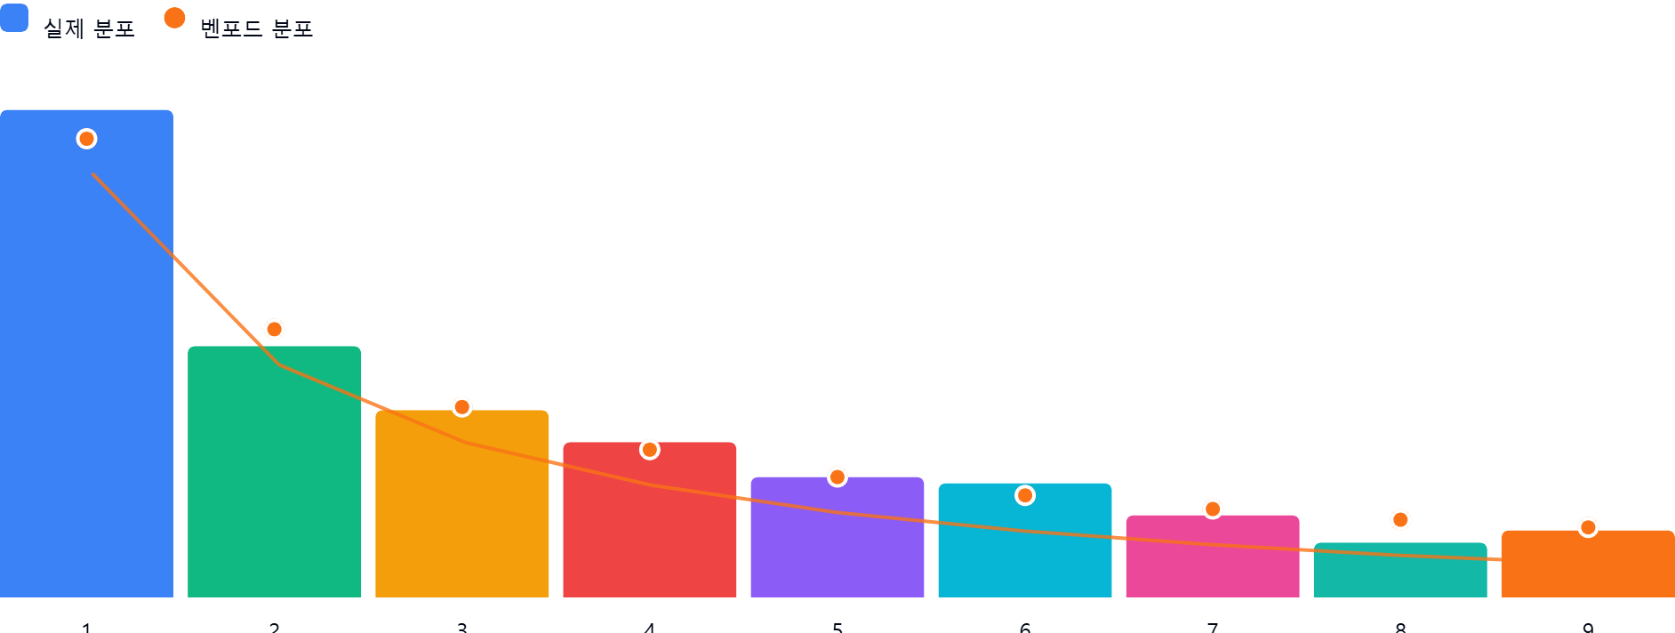

AI 감사인 의견
## 벤포드 법칙 분석 결과 검토 보고서

귀하께서 제출하신 '외상매출금(10800)' 계정에 대한 벤포드 법칙 분석 결과를 검토한 결과입니다. 본 검토는 회계 감사인의 관점에서 데이터의 이상 징후를 식별하고 통제 리스크를 평가하는 데 중점을 두었습니다.

---

### 1. 전반적 평가
해당 데이터는 **벤포드 법칙(Benford's Law)의 기대 분포를 매우 양호하게 따르고 있습니다.**

* **데이터 적합성:** 대부분의 숫자(1~9)에서 실제 분포와 이론적 분포 간의 편차가 2% 미만으로 나타나고 있습니다. 특히 5(0.0% 차이), 3(-0.2%), 9(-0.2%) 등은 벤포드 분포와 거의 일치합니다.
* **통계적 유의성:** 1,379건의 표본 크기는 벤포드 분석을 수행하기에 충분한 규모입니다. 전반적인 분포 곡선이 자연스러운 로그 분포의 형태를 띠고 있어, 해당 계정의 외상매출금 기록이 인위적으로 조작되었을 가능성은 낮아 보입니다.

### 2. 특이사항
본 분석에서 **편차(차이)가 5% 이상인 항목은 없습니다.**

* **가장 큰 편차:** 첫째 자리 수 '1'에서 +1.9%, '8'에서 -1.5%의 편차가 발생했습니다. 이는 일반적인 회계 데이터에서 발생할 수 있는 자연스러운 통계적 변동 범위 내에 있습니다.
* **잠재적 위험:** 통계적으로 유의미한 이상치(Outlier)가 발견되지 않았으므로, 외상매출금 데이터 전반에 걸친 부정(Fraud)이나 중대한 오류의 징후는 식별되지 않았습니다.

### 3. 권고사항
데이터가 벤포드 법칙을 잘 따르고 있으나, 벤포드 법칙은 '전체적인 패턴'을 확인하는 도구이므로 다음과 같은 후속 조치를 권고합니다.

1. **상세 분석의 한계 인식:** 벤포드 법칙은 교묘하게 설계된 분산된 조작(소액을 여러 번 나눠서 입력하는 경우 등)은 포착하지 못할 수 있습니다. 따라서 패턴 분석 이후에는 **상세 항목에 대한 표본 조사**가 병행되어야 합니다.
2. **이상 금액 추출:** 분포와 별개로, 벤포드 분석 결과와 상관없이 **단일 거래 금액이 비정상적으로 큰 건(예: 1,000,000,000원 이상 등)**이나, **특정 거래처에만 집중된 1원 단위까지 일치하는 반복 거래**가 있는지 별도의 리스트업을 수행하십시오.
3. **적요 및 결재라인 점검:** 외상매출금의 발생 사유가 불분명한 건, 연말 등 특정 시점에 집중된 매출 기록, 승인 권한자가 동일한 건 등에 대해서는 **실질적인 증빙(세금계산서, 거래명세서 등)**이 갖춰져 있는지 확인하십시오.
4. **결론:** 현 단계에서 본 계정은 재무제표의 왜곡 가능성이 낮은 것으로 판단되나, 통상적인 감사 절차에 따라 해당 계정의 **기말 잔액 조회서 발송(외부 조회)** 및 **회수 가능성 검토(대손충당금 적정성)**를 추가로 수행하시기 바랍니다.

---
**검토자 의견:** 현재까지의 통계적 데이터 분석 결과만으로는 특이한 부정 징후를 발견할 수 없으므로, 통상적인 감사 절차를 진행하시기 바랍니다.

